Entidad
1° | El tema se encuentra explicado en archivo "1 - 14 D LP Conta" hoja de Cálculo "Tema 3"
 | especificamente en el Tema 6

2° | El cambio a partir del año 2020 que "Entidad Relacionada" se deben cumplir el requisito
 | establecido

3° | Se adjunta imagen del tema

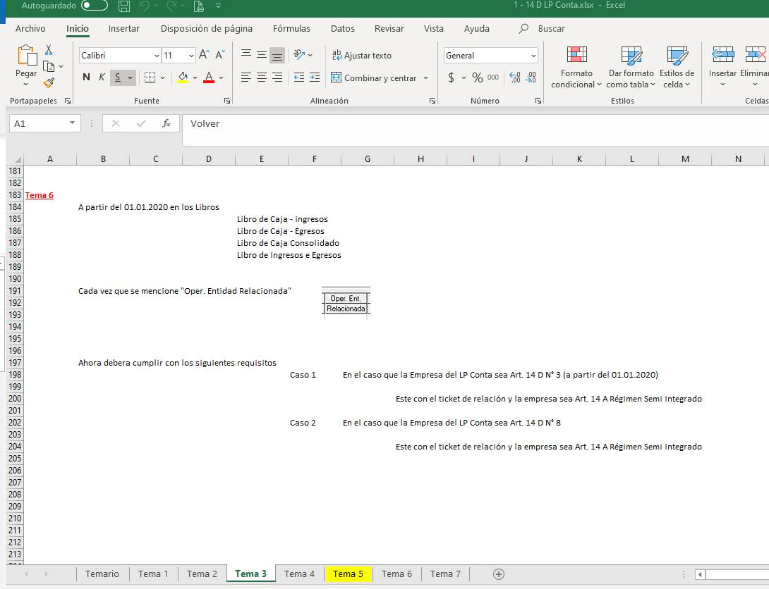

 | Lo que se solicita es que a partir del 01.01.2020 cuando se hable de Entidad Relacionada
 | junto con estar marcado el ticket de "Normas de Relacion Art. 14 D LIR" (cuadro rojo) |  |  |  | FW: se modificó pantalla de edición de entidad relacionada. Para 2020 en adelante, sólo permite marcar entidad relacionada si es Art 14 A Semi Integrado
 | en "Franquicia Tributaria" debe estar marcado "Art. 14 A Régimen Semi Integrado"

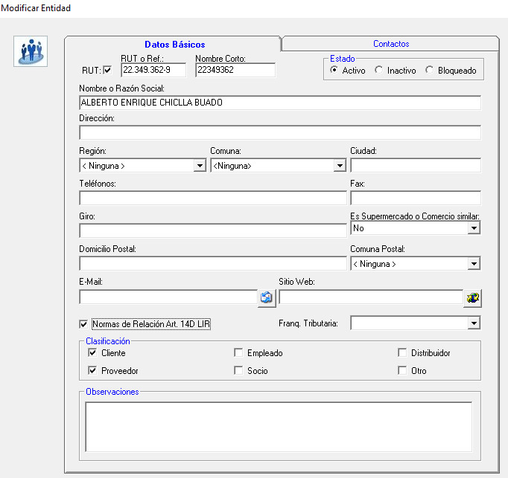

EJEMPLOS DEL TEMA

 | Normas de Relación Art. 14 D LIR |  | Franq. Tributaria | Relacionado
1 | Marcado |  | Art. 14 A Regimen Semi Integrado | Para efecto del sistema se entiende relacionado
2 | No Marcado |  | Art. 14 A Regimen Semi Integrado | Para efecto del sistema se entiende no relacionado
3 | Marcado |  | Art. 14 D 3 | Para efecto del sistema se entiende no relacionado
4 | No Marcado |  | Art. 14 D 3 | Para efecto del sistema se entiende no relacionado
5 | Marcado |  | Art. 14 D 8 | Para efecto del sistema se entiende no relacionado
6 | No Marcado |  | Art. 14 D 8 | Para efecto del sistema se entiende no relacionado
7 | Marcado |  | Art. 14 B N°1 | Para efecto del sistema se entiende no relacionado
8 | No Marcado |  | Art. 14 B N°1 | Para efecto del sistema se entiende no relacionado
9 | Marcado |  | Rentas Presuntas | Para efecto del sistema se entiende no relacionado
10 | No Marcado |  | Rentas Presuntas | Para efecto del sistema se entiende no relacionado
11 | Marcado |  | Otros | Para efecto del sistema se entiende no relacionado
12 | No Marcado |  | Otros | Para efecto del sistema se entiende no relacionado

 | El mensaje que tendra que mostrar el LP Contabilidad al entrar a Menu 14 D es

 | "Recuerde verificar la Franquicia Tributaria de las entidades Relacionadas"

 | Consideraciones
 |  | Este mensaje debera permitir borrar igual como el |  |  | Fw: Listo
 |  | mensaje que tenemos en el CPT Simplificado de
 |  | los contribuyentes art. 14 D 8 LIR

